Sheet1
 | Total Geral | Total de Branca | Branca |  |  |  | Total de Preta | Preta |  |  |  | Total de Parda | Parda |  |  |  | Total de Amarela | Amarela |  |  |  | Total de Indígena | Indígena |  |  | Total de Não declarada | Não declarada
Localidade da Escola |  |  | Federal | Estadual | Municipal | Privada |  | Federal | Estadual | Municipal | Privada |  | Federal | Estadual | Municipal | Privada |  | Federal | Estadual | Municipal | Privada |  | Estadual | Municipal | Privada |  | Federal | Estadual | Municipal | Privada
Salvador | 58,604 | 2,121 | 6 | 1,282 | 573 | 260 | 17,372 | 11 | 11,878 | 4,435 | 1,048 | 30,911 | 9 | 20,786 | 8,500 | 1,616 | 314 | 1 | 193 | 54 | 66 | 105 | 62 | 27 | 16 | 7,781 | 53 | 5,504 | 1,709 | 515

Cor/Raça |  | Dependência Administrativa

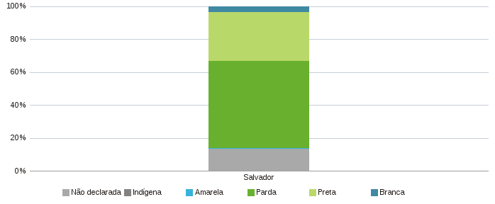 |  | 